总评
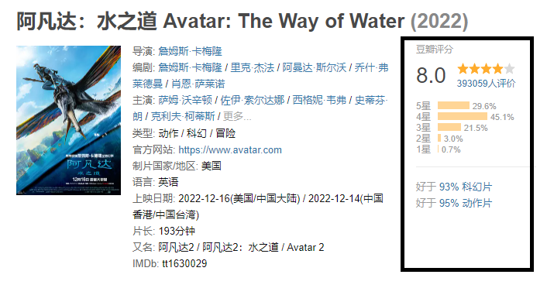
电影id | 电影名称 | 豆瓣id | 豆瓣评分 | 评价人数 | 五星 | 四星 | 三星 | 二星 | 一星
 | 阿凡达：水之道 | 4811774 | 8 | 393059 | 29.6 | 45.1 | 21.5 | 3 | 0.7 | https://movie.douban.com/subject/4811774/?from=showing

短评
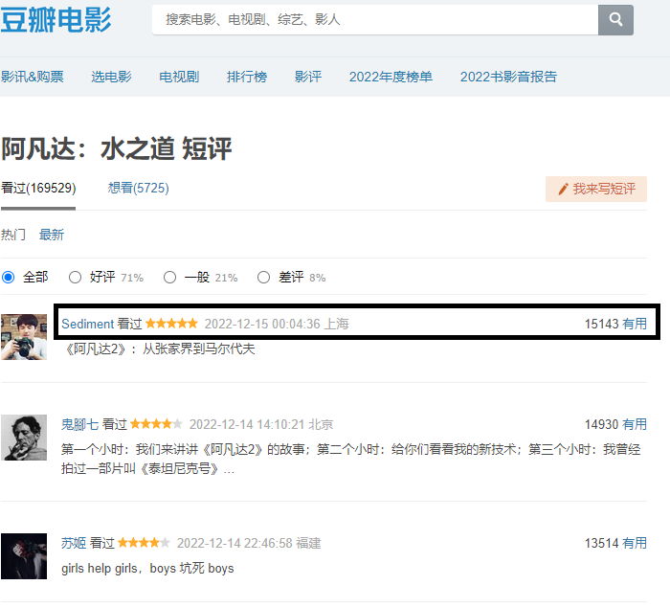
电影id | 电影名称 | 豆瓣id | 用户名 | rating | date | time | location | useful
 | 阿凡达：水之道 | 4811774 | sediment | 5 | 2022-12-15 | 00:04:36 | 上海 | 15143 | https://movie.douban.com/subject/4811774/comments?status=P
 | 阿凡达：水之道 | 4811774 | 鬼脚七 | 4 | 2022-12-14 | 14:10:21 | 北京 | 14930

